关系图
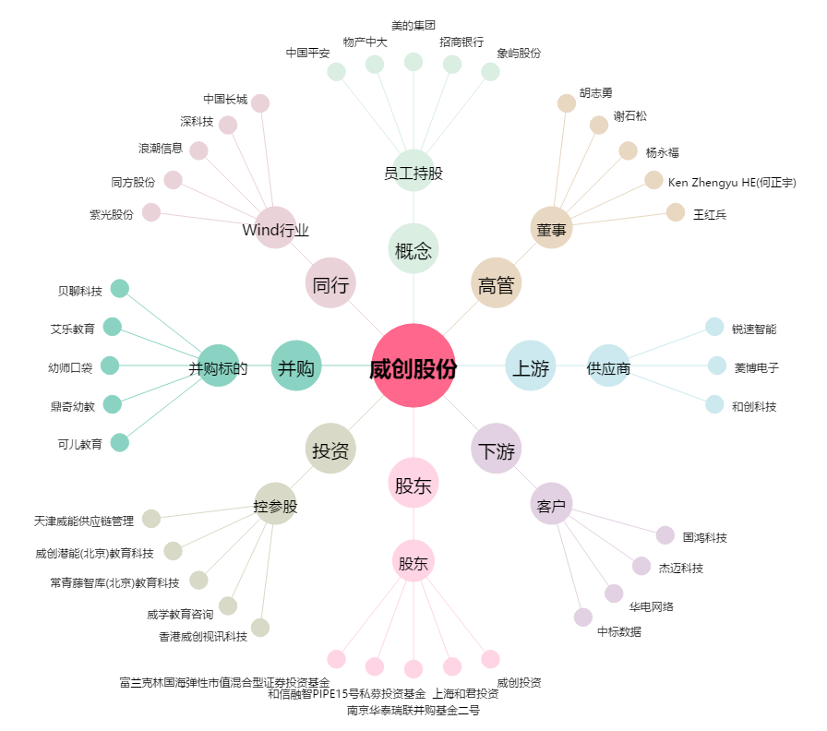
威创股份[002308.SZ] - 关系概览图

